光电直读光谱样品制备单点教程
光电直读光谱样品制备单点教程
单位：质检部 |  | 区域：115室 |  |  | 岗位：质检员 |  | 
编写人： | 审核人： |  | 批准人： | 编号：ZJ-JC-024-V2 |  | 更新日期：2026/4/21
第一步
第二步
第三步
第四步
第五步
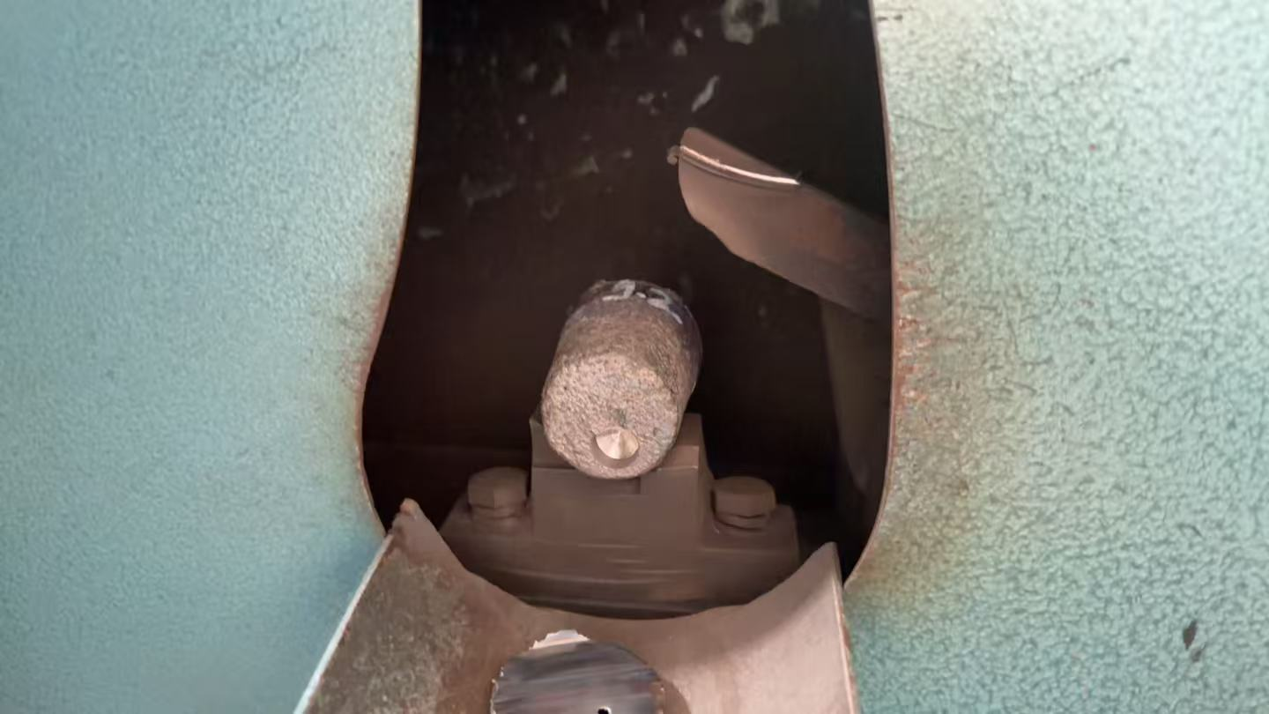 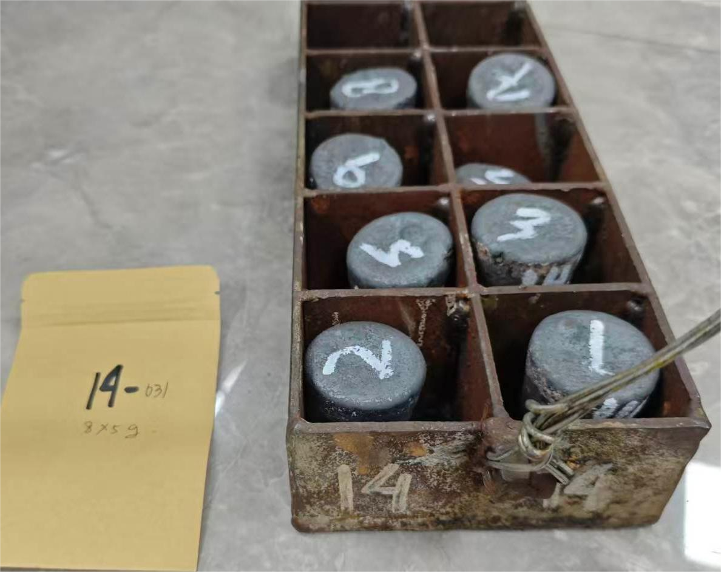 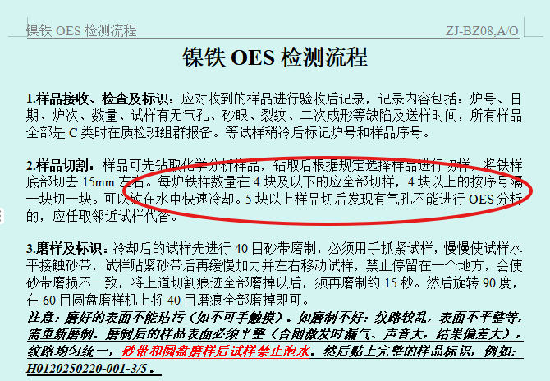 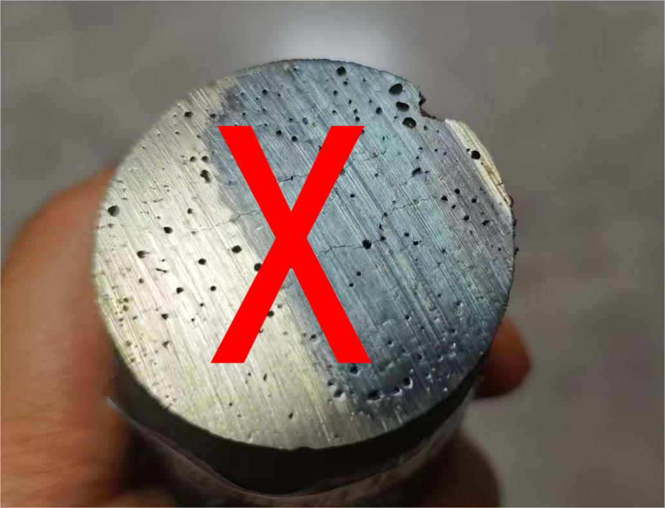 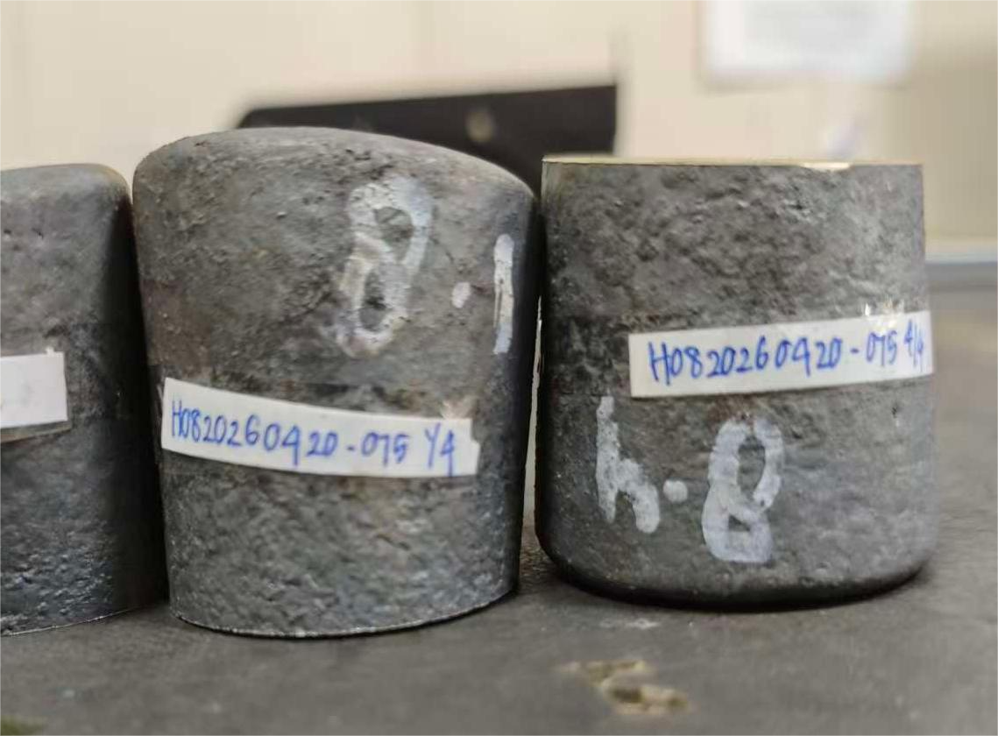 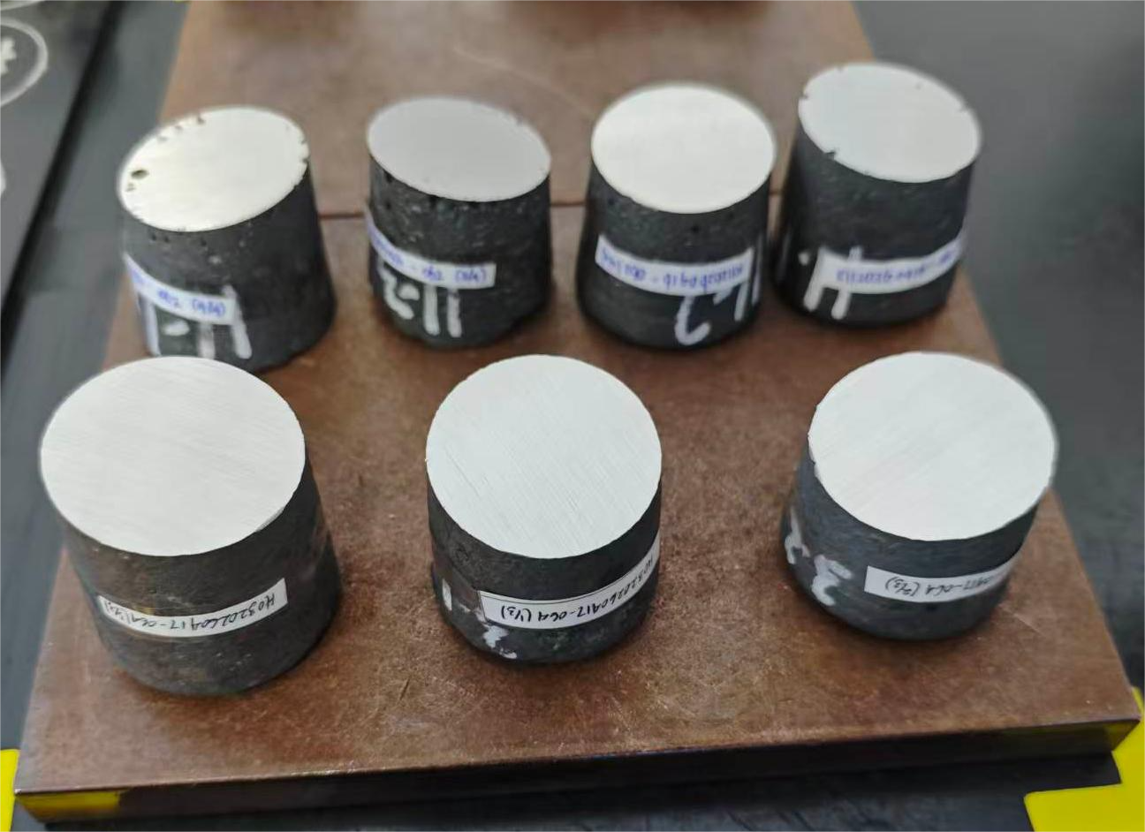 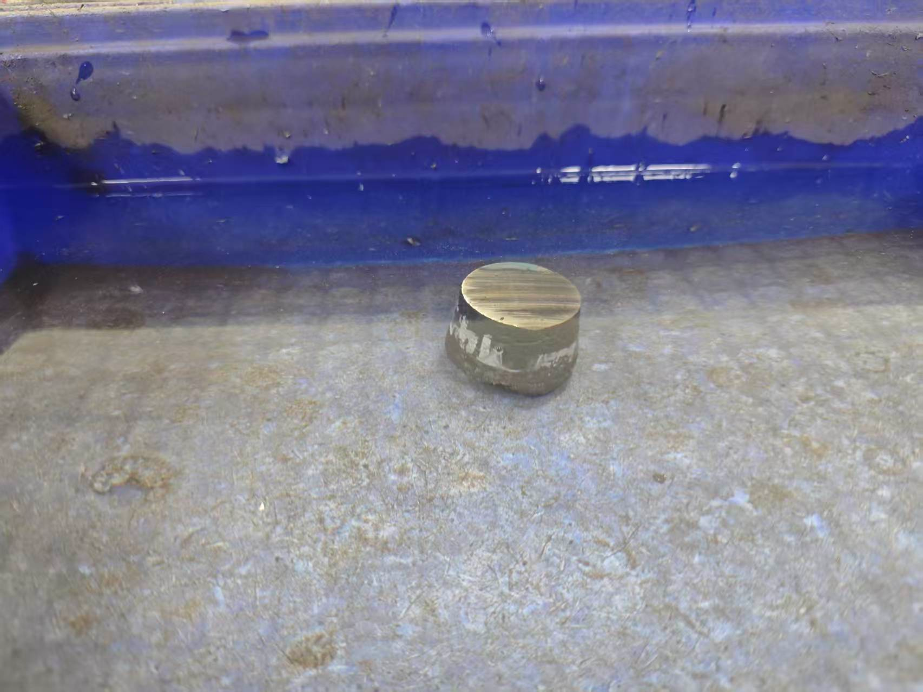 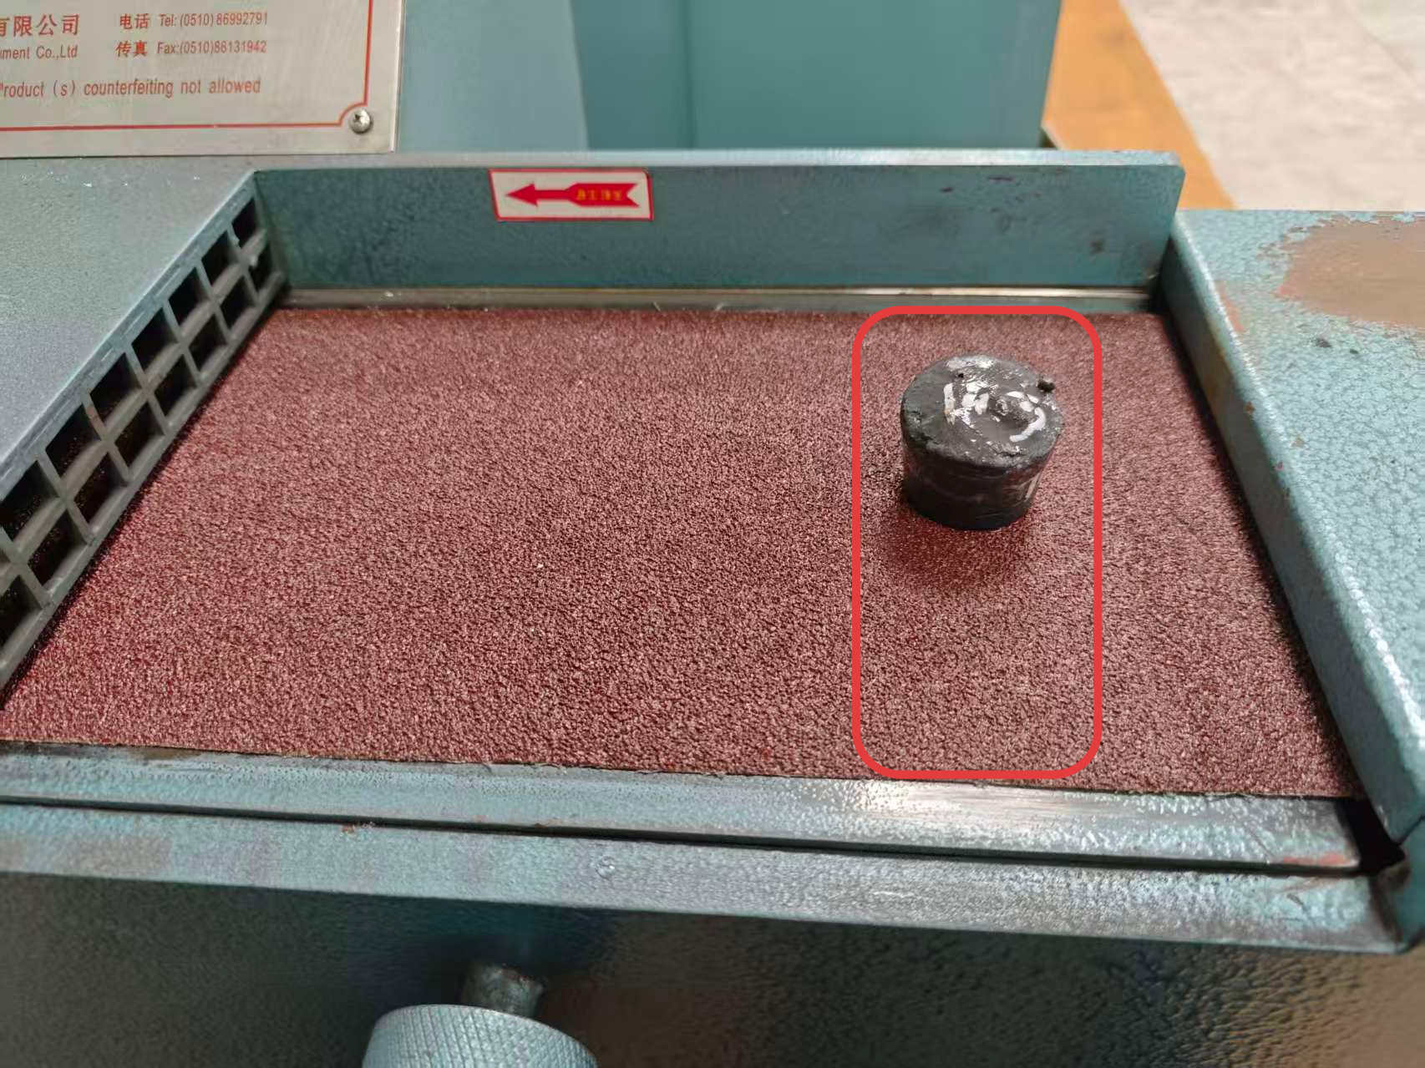 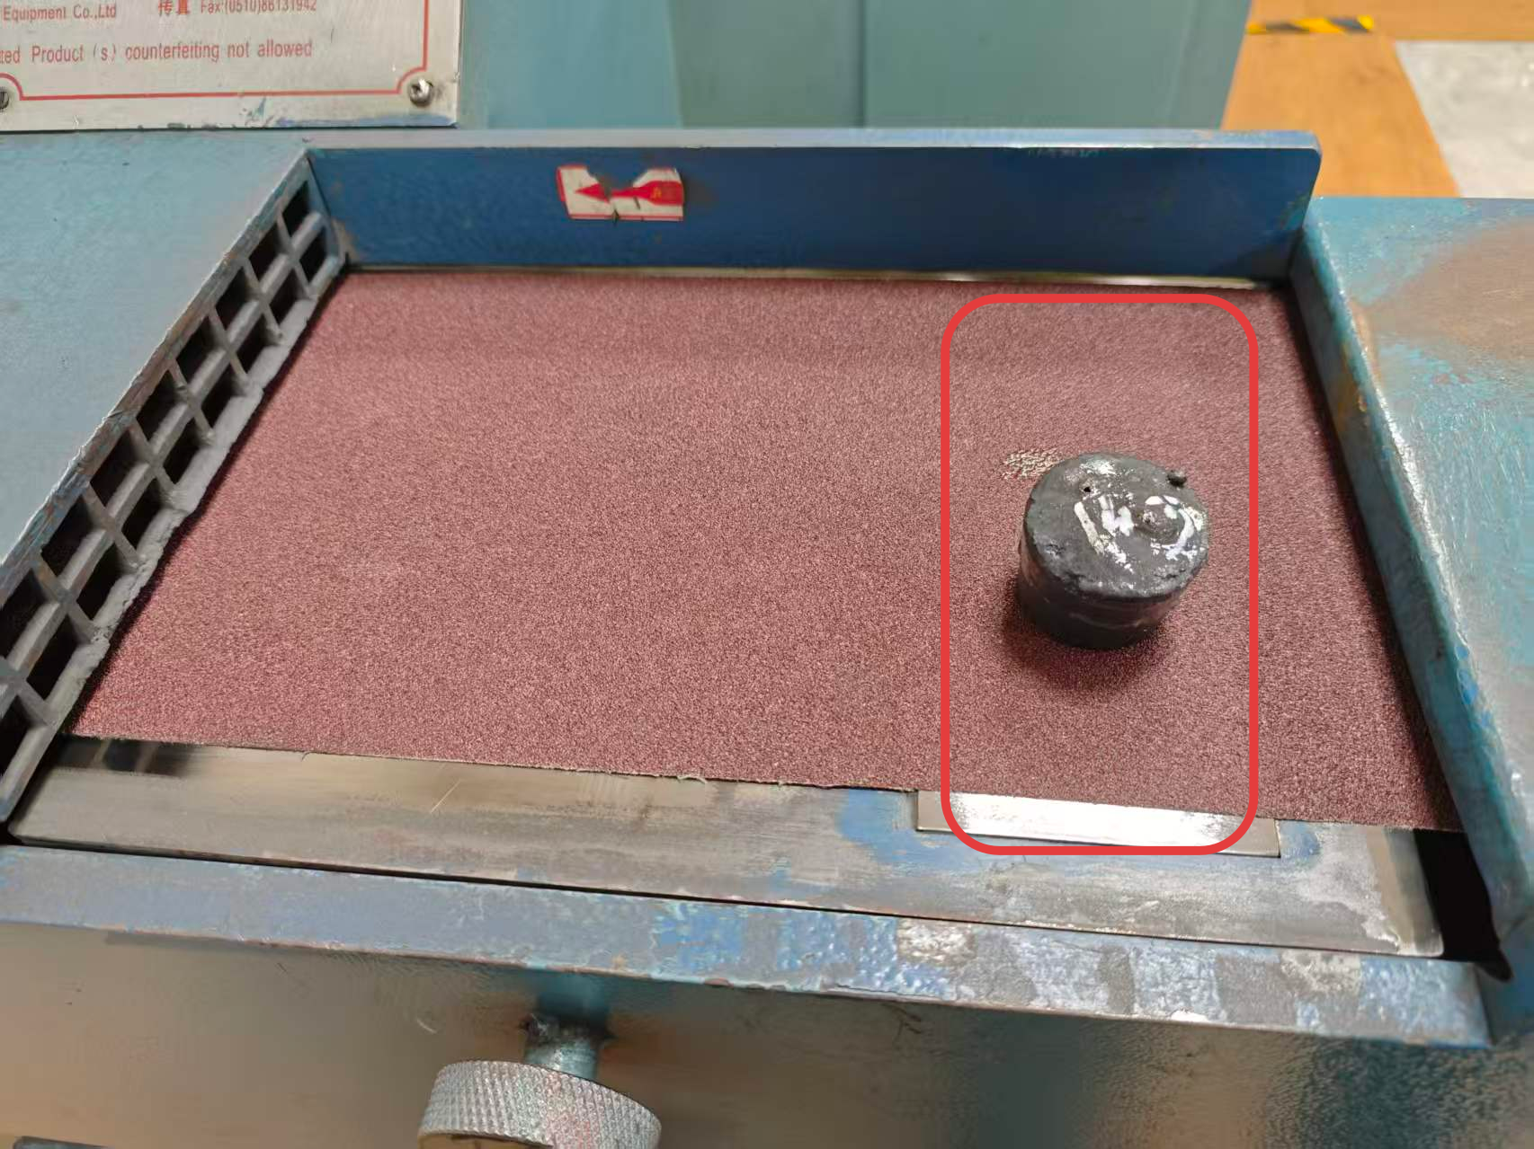 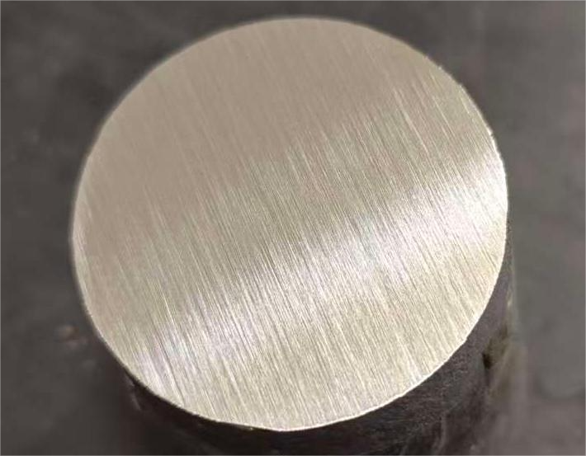
检查：样品外观
编号、数量
粗磨：40目砂
带或圆盘磨样机磨制
第六步
细磨：80目砂带或圆盘磨样机磨制
切样量：4块及以下全切,4块以上隔1块切1块
第七步
切割：检查切割机状态正常，切去铁样小头约15mm
第八步
检查：研磨面光洁平整、纹理均匀一致
检查:切割后气孔多无法分析的舍弃，用邻近编号替换
标识：贴上样品炉号、日期、编号标识
第九步
冷却：放入水中冷却至常温，水温高要及时换水。
冷却：磨好后样品放铜板上冷却待分析
第十步
关键点： 1.安全：铁样高度>40mm,运行前检查设备电源线、紧固螺丝正常，切样前确认液压夹紧，磨样时必须专心致志，用手抓牢。 2.磨样要求：粗磨必须磨掉全部切割痕迹后再多磨15秒，细磨方向与粗磨方向垂直，必须在规定区域磨制。 3.质量控制：磨制后样品分析面必须表面平整、纹路均匀，洁净无油污，无水渍，不能用手触碰。

光电直读光谱样品制备单点教程 (2)
Panduan Singkat Persiapan Sampel Spektrometer Emisi Optik (OES)
Departemen：Quality Control, Div. Quality Control |  | Area：Ruang 115 |  |  | Posisi：Quality Control Staff
Penyusun： | Pemeriksa： |  | Penyetuju： | Nomor：ZJ-JC-024-V2 |  | Tgl Pembaharuan：2026/4/21
Tahap 1
Jumlah pemotongan sampel: jika sampel ≤4 buah maka dipotong seluruhnya, sedangkan jika >4 buah maka dipotong selang-seling (1 buah dipotong, 1 buah tidak).
Tahap 2
Tahap 3
Tahap 4
Tahap 5
Pemeriksaan: periksa kondisi sampel, nomor, dan jumlah sampel
Penggerusan kasar: gunakan belt amplas 40 mesh atau mesin gerus cakram
Tahap 6
Penggerusan halus: gunakan belt amplas 80 mesh atau mesin gerus cakram
Tahap 7
Pemotongan: pastikan mesin potong dalam kondisi normal, lalu potong sekitar 15 mm pada ujung kecil sampel besi
Tahap 8
Pemeriksaan: permukaan gerus harus halus, rata, dan pola gerus seragam
Pemeriksaan: sampel dengan banyak pori setelah pemotongan sehingga tidak dapat dianalisis harus dibuang dan diganti dengan nomor sampel terdekat
Penandaan: tempelkan nomor furnace, tanggal, dan nomor sampel
Tahap 9
Pendinginan: masukkan ke dalam air hingga dingin pada suhu ruang, dan segera ganti air jika suhu air terlalu tinggi.
Pendinginan: setelah digerus, letakkan sampel di atas pelat baja untuk didinginkan selama 1 menit
Tahap 10
Poin Penting： 1.Keselamatan: tinggi sampel besi harus >40 mm. Sebelum pengoperasian, periksa kabel listrik dan baut pengencang dalam kondisi normal. Sebelum pemotongan, pastikan penjepit hidrolik sudah mengunci dengan baik. Saat penggerusan, operator harus fokus dan memegang sampel dengan kuat. 2.Persyaratan penggerusan: pada penggerusan kasar, seluruh bekas potongan harus hilang lalu lanjut digerus 15 detik tambahan. Arah penggerusan halus harus tegak lurus terhadap arah penggerusan kasar, dan penggerusan harus dilakukan pada area yang ditentukan. 3.Pengendalian mutu: setelah penggerusan, permukaan analisis sampel harus rata, pola gerusan seragam, bersih tanpa minyak maupun noda air, dan tidak boleh disentuh dengan tangan.

